【붙임 7】(참고)
【붙임 7】
기업경영 건전성 평가 등급

❏ 평가방법 - 신용정보 이용 및 보호에 관한 법률(제4조제1항), 자본시장과 금융투자업에 관한 법률(제335조의3) 에 따라 신용정보(평가)업자가 발급한 공고기간 내 유효한 신용평가서 - 신용평가서가 없는 경우, 최근년도 재무결산자료를 신용정보업체에 의뢰해 평가 실시하여 제출 ※ 반드시 기업 신용등급이 적시되어야 함.

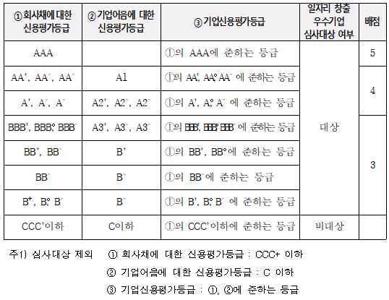 ❏ 평가기준

